ER図
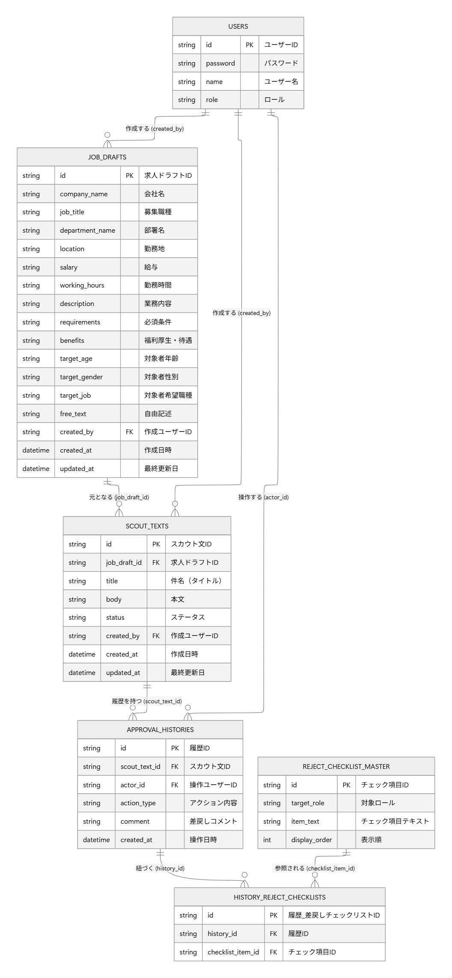
ER図 | システム名 | スカウト文作成援助システム | 作成日 | 2026-05-22 | 作成者 | 佐々木温士
 | システムID | （記載不要） | 改定日 | 2026-05-25 | 改定者 | 小山理緒菜
 | 備考

